F02.CFG-Paths
 | VVSS, Info Romana, 2020-2021

F02. Afisarea task-rilor planificate intr-o anumita perioada de timp, precizata ca data si ora de inceput si data si ora de sfarsit.

 |  | F02. Control Flow Graph (CFG) | F02. Cyclomatic Complexity (CC)

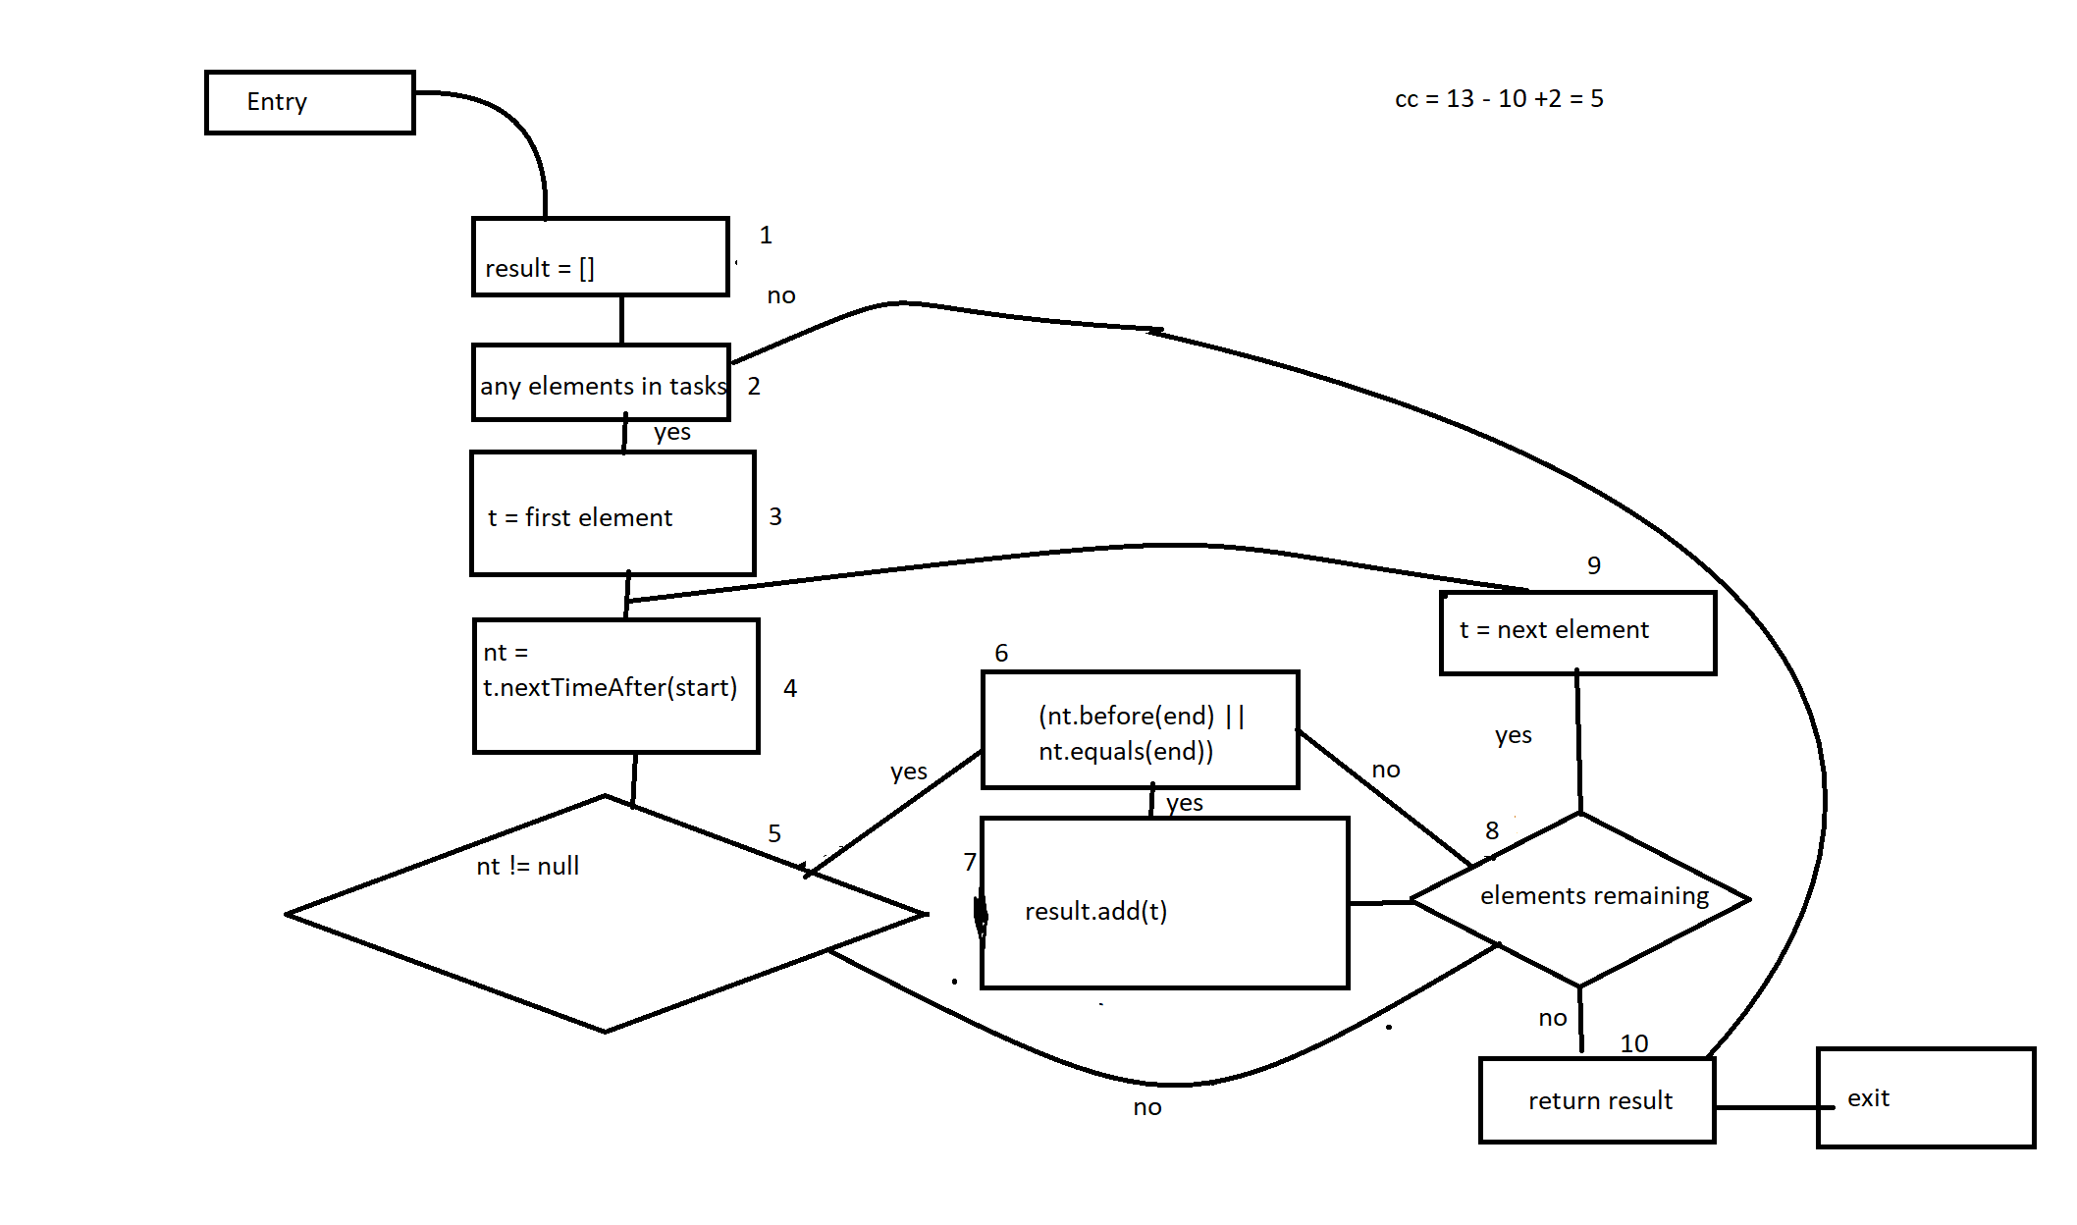
 |  | Please insert the CFG for this associated source code | CC1 = No. of regions = |  | 5
 |  | It may be a screenshot, picture, etc. | CC2 = Edges - Nodes + 2 = |  | 5
 |  | <Req02 CFG > | CC3 = No. of Conditions + 1 = |  | 6

 |  |  | F02. Individual Paths

 |  |  | Path No. | Path
 |  |  | F02_P01 | 1 - 2(F) - 10
 |  |  | F02_P02 | 1 - 2(T) - 3 - 4 - 5(F) - 8(T) - 9 - 4
 |  |  | F02_P03 | 1 - 2(T) - 3 - 4 - 5(F) - 8(F) - 10
 |  |  | F02_P04 | 1 - 2(T) - 3 - 4 - 5(T) - 6(F) - 8(T) - 9 - 4
 |  |  | F02_P05 | 1 - 2(T) - 3 - 4 - 5(T) - 6(F) - 8(F) - 10
 |  |  | F02_P06 | 1 - 2(T) - 3 - 4 - 5(T) - 6(T) - 7 - 8(T) - 9 - 4
 |  |  | F02_P07 | 1 - 2(T) - 3 - 4 - 5(T) - 6(T) - 7 - 8(F) - 10

F02. Covered source code

